asp-mvc
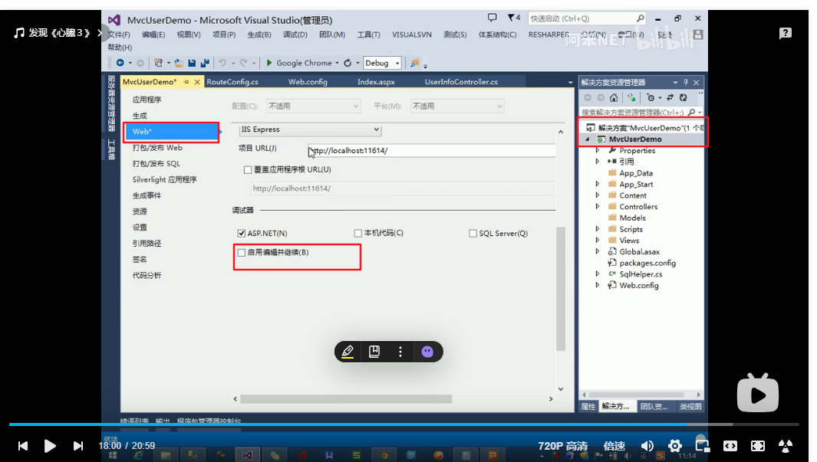
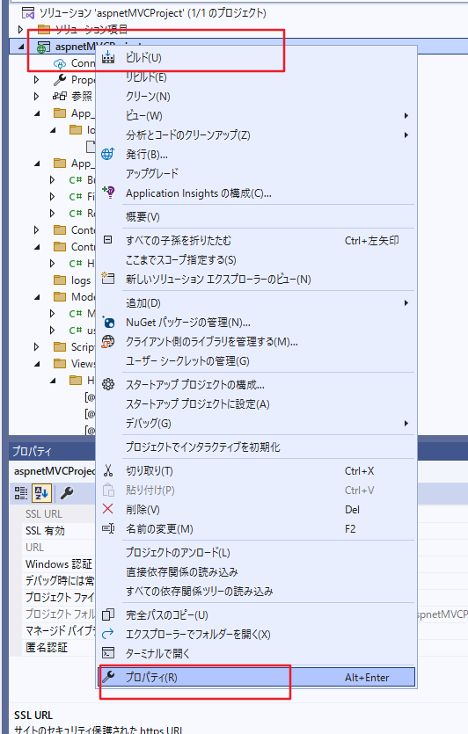
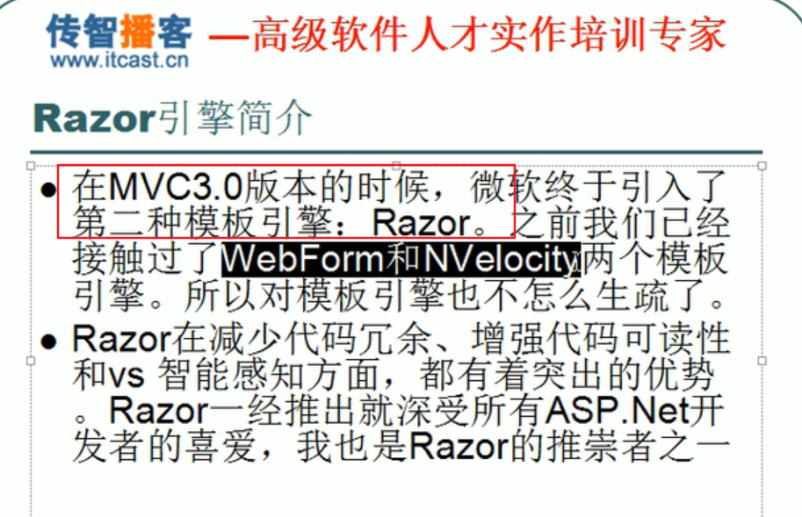
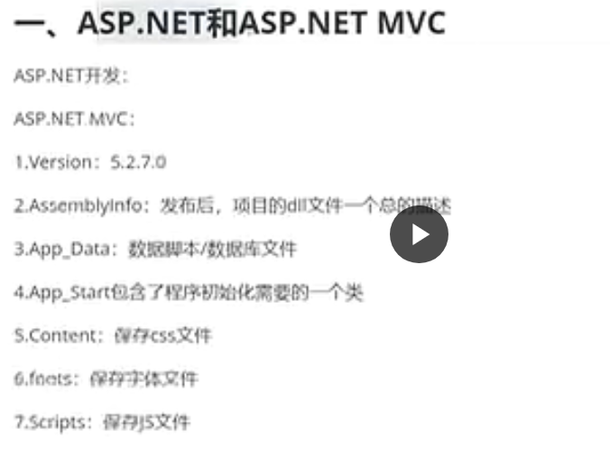



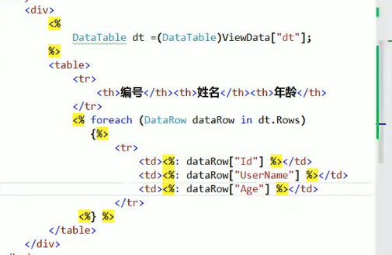

启动默认路由设定
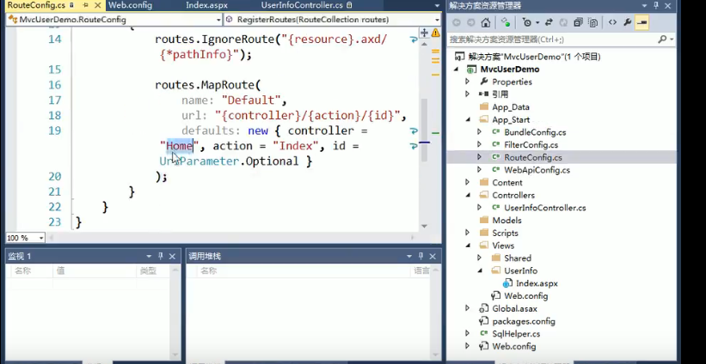

属性中的web 防止再启动中断问题

log4net
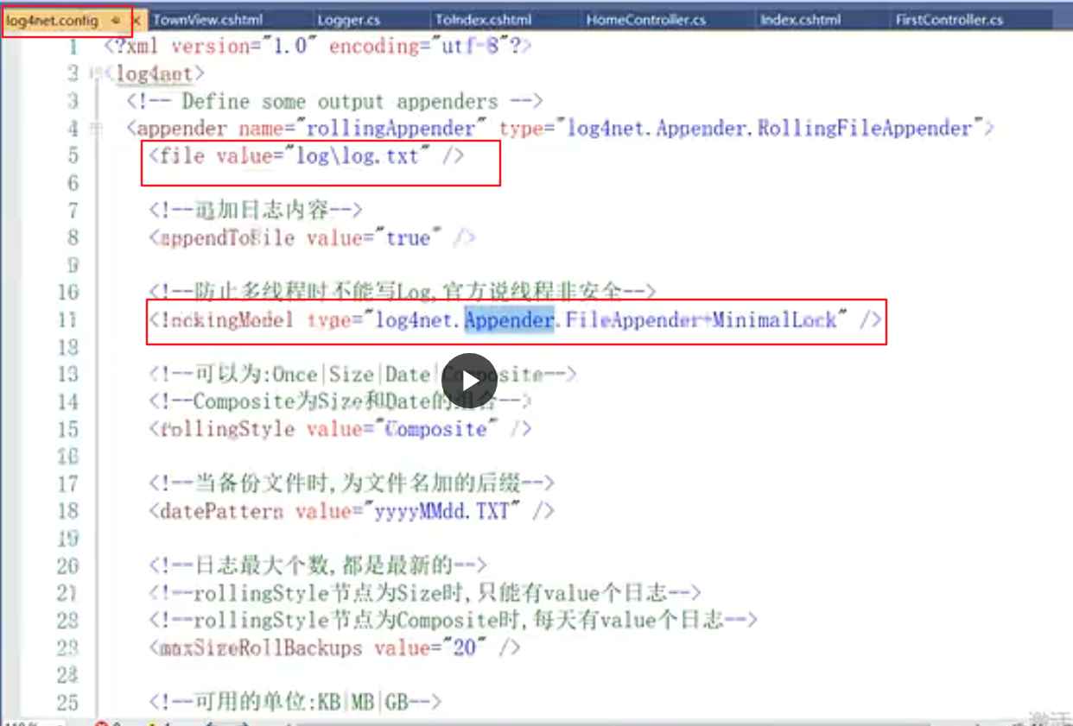

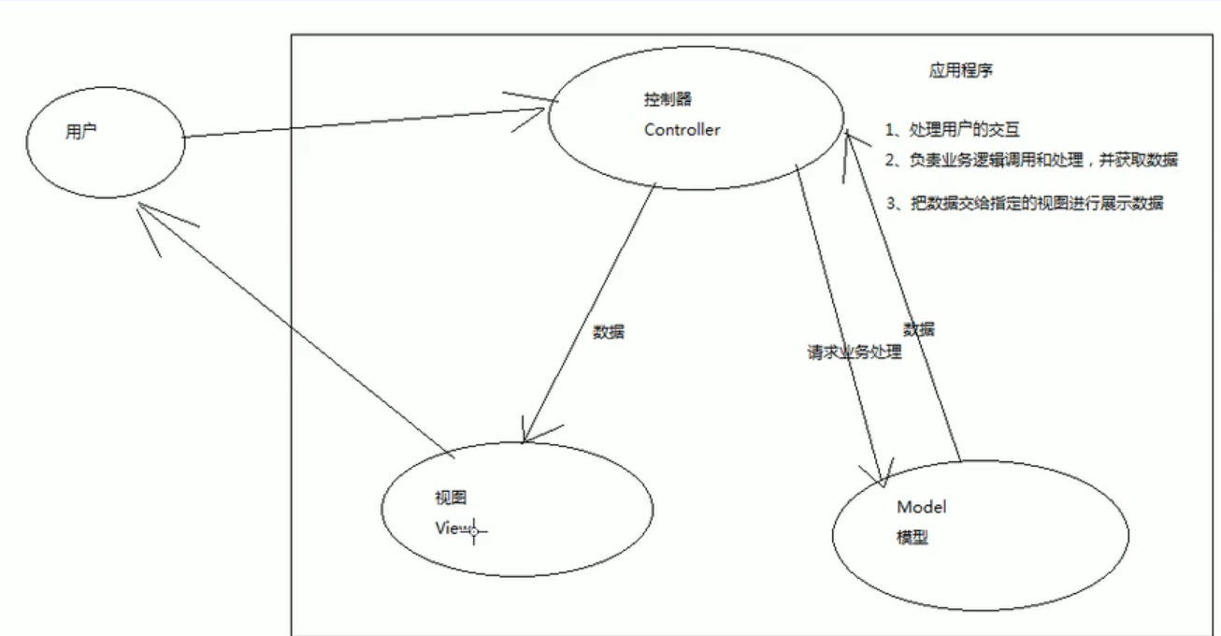

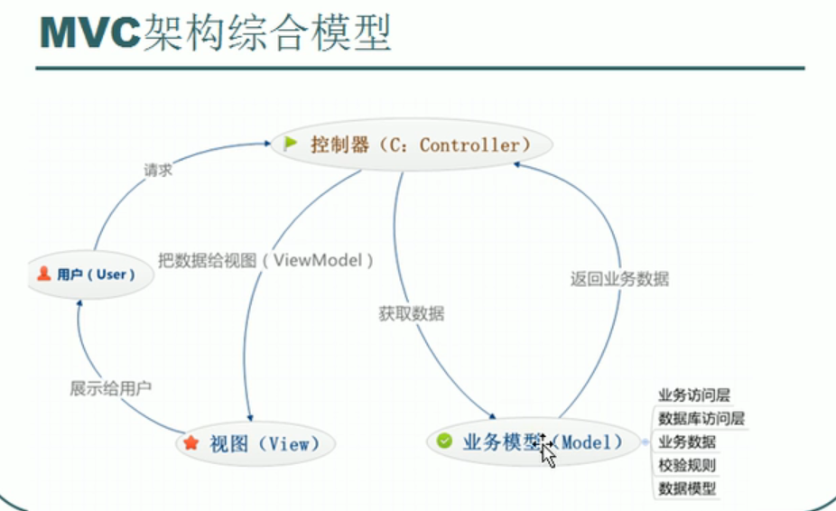

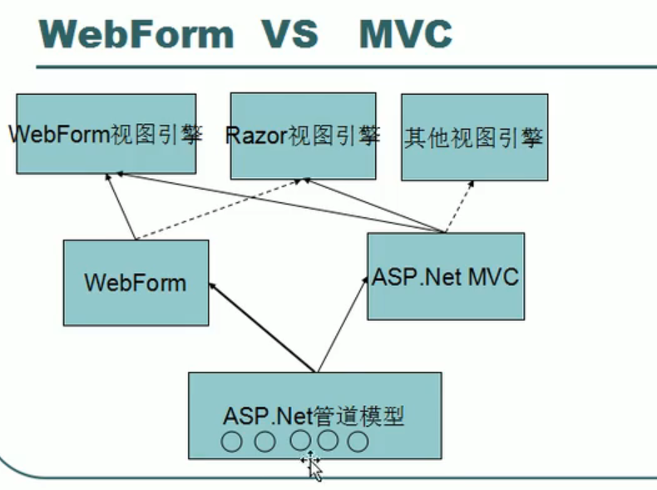

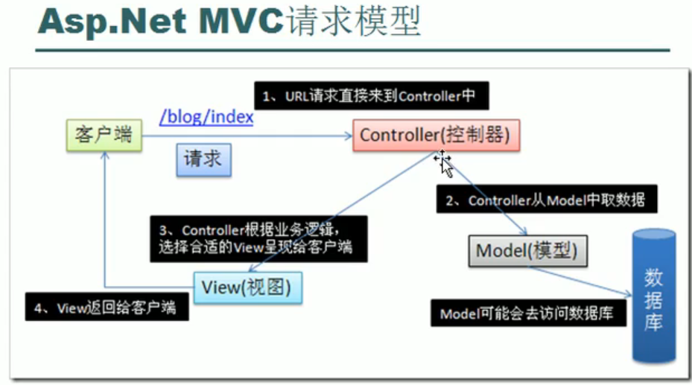

Razor
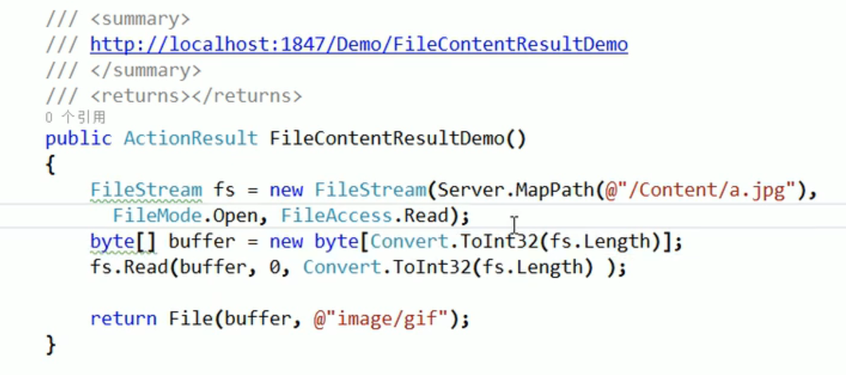
当然，很乐意为您详细介绍 C# 中 ASP.NET 的 Razor 技术开发。Razor 是一种强大的模板引擎，是构建现代 ASP.NET Core Web 应用程序的核心技术之一。它允许您在 HTML 标记中嵌入 C# 代码，从而动态生成 Web 内容。
什么是 Razor？
Razor 是一种标记语法（markup syntax），用于在文本文件中嵌入基于 .NET 的代码。在 ASP.NET Core 中，Razor 主要用于创建 视图 (Views) 和 Razor Pages。
作为模板引擎： Razor 的核心作用是作为一个模板引擎。它接收 Razor 文件（通常以 .cshtml 扩展名结尾），解析文件中的 Razor 语法和 C# 代码，并将它们转换为动态的 HTML 内容。
ASP.NET Core 的视图技术： 在 ASP.NET Core MVC 模式中，Razor 视图负责展示用户界面 (UI)。控制器 (Controllers) 将数据传递给视图，视图使用 Razor 语法将这些数据渲染到 HTML 中，最终呈现给用户。
Razor Pages 的核心： Razor Pages 是一种基于页面的编程模型，也使用 Razor 作为其核心模板引擎。Razor Pages 将页面逻辑和视图紧密结合在一个 .cshtml 文件中，简化了某些类型的 Web 应用开发，尤其适合以页面为中心的应用程序。
C# 与 HTML 的桥梁： Razor 的设计目标是提供一种简洁、流畅的方式，将 C# 代码嵌入到 HTML 中，使得 Web 开发者可以使用熟悉的 C# 语言来控制页面内容的生成，而无需复杂的语法或大量的代码切换。
Razor 的优势：
简洁的语法： Razor 语法非常简洁直观，易于学习和使用。它减少了传统 Web 开发中大量的代码噪音，使得代码更易读、更易维护。
强大的 C# 集成： Razor 与 C# 语言深度集成。您可以在 Razor 文件中充分利用 C# 的强大功能，包括类型安全、智能感知、调试等，从而提高开发效率和代码质量。
清晰的代码组织： Razor 鼓励关注点分离。HTML 代码负责页面结构和内容展示，C# 代码则负责业务逻辑和数据处理。这种分离使得代码结构更清晰，更易于团队协作。
强大的可测试性： Razor 视图和 Razor Pages 可以方便地进行单元测试和集成测试，确保 Web 应用的质量和稳定性。
高性能： Razor 引擎经过优化，具有良好的性能。ASP.NET Core 本身也是一个高性能的框架，两者结合可以构建高效的 Web 应用程序。
Razor 语法基础：
Razor 文件（.cshtml）是普通的文本文件，主要包含 HTML 标记和 Razor 语法元素。Razor 语法主要用于在 HTML 中嵌入 C# 代码，包括：
1. Razor 指令 (Razor Directives)： 指令以 @ 符号开头，用于指示 Razor 引擎如何处理文件或页面。常用的 Razor 指令包括：

@page: 在 Razor Pages 中，@page 指令将当前文件标记为一个 Razor Page，使其可以处理 HTTP 请求。
@model: 指定 Razor 视图或 Razor Page 的模型类型。模型用于将数据从后端传递到视图。例如：@model YourNamespace.ViewModels.UserViewModel
@using: 类似于 C# 中的 using 关键字，用于导入命名空间，方便在 Razor 文件中使用命名空间中的类型。例如：@using System.Collections.Generic
@inject: 用于依赖注入，将服务注入到 Razor 视图或 Razor Page 中。例如：@inject IConfiguration Configuration
@functions: 用于在 Razor 文件中定义辅助方法（helper methods）。通常用于封装一些视图逻辑，但应谨慎使用，避免视图层逻辑过于复杂。
@layout: 指定 Razor 视图或 Razor Page 使用的布局页 (Layout Page)。布局页定义了网站的通用结构，视图或页面内容会被渲染到布局页的特定区域。例如：@layout _Layout
@section: 定义可以在布局页中渲染的内容片段（Sections）。视图或页面可以使用 @section 指令定义内容，然后在布局页中使用 @RenderSection 或 @RenderBody 渲染这些内容。
2. 代码块 (Code Blocks)： 使用 @{ ... } 符号定义 Razor 代码块，可以在其中编写多行 C# 代码。代码块中的代码会在服务器端执行。
Razor CSHTML
@{
var message = "Hello from Razor code block!";
var currentTime = DateTime.Now;
}

<p>@message</p>
<p>Current time: @currentTime</p>
3. 内联表达式 (Inline Expressions)： 使用 @(...) 或 @propertyName 或 @method() 将 C# 表达式、属性或方法调用的结果直接输出到 HTML 中。Razor 引擎会自动将 C# 代码的结果转换为字符串并插入到 HTML 中。
Razor CSHTML
<h1>Welcome, @Model.UserName!</h1> @* 假设 Model 是一个 UserViewModel 对象，UserName 是其属性 *@

<p>The result of 5 + 3 is: @(5 + 3)</p>

<p>Current date: @DateTime.Now.ToShortDateString()</p>

HTML 编码： Razor 引擎默认会对内联表达式输出的字符串进行 HTML 编码，以防止跨站脚本攻击 (XSS)。如果您希望输出原始 HTML 代码，可以使用 @Html.Raw() 方法，但需要谨慎使用，确保输出的 HTML 是安全的。
4. 注释 (Comments)： 使用 @* ... *@ 定义 Razor 注释。Razor 注释不会被渲染到最终的 HTML 页面中，仅用于代码文档和说明。HTML 注释 `` 仍然可以在 Razor 文件中使用，HTML 注释会出现在最终的 HTML 源代码中。
Razor CSHTML
@* This is a Razor comment, it will not be rendered in HTML. *@

<p>This is content.</p>
5. 控制流语句 (Control Flow Statements)： Razor 支持 C# 的控制流语句，例如 if、else、for、foreach、while、do while、switch 等。这些语句允许您根据条件动态生成 HTML 内容。

@if, @else if, @else: 条件判断语句。
Razor CSHTML
@if (Model.IsAuthenticated)
{
<p>Welcome, authenticated user!</p>
}
else
{
<p>Please log in to access more features.</p>
}
@for, @foreach, @while, @do while: 循环语句，用于迭代集合或执行重复操作。
Razor CSHTML
<ul>
@foreach (var item in Model.Items)
{
<li>@item.Name - @item.Price</li>
}
</ul>
@switch, @case, @default: 多条件分支语句。
Razor CSHTML
@switch (Model.UserRole)
{
case "Admin":
<p>You are an administrator.</p>
break;
case "Editor":
<p>You are an editor.</p>
break;
default:
<p>You are a সাধারণ user.</p>
break;
}
6. 布局页 (Layout Pages) 和 区块 (Sections)：

布局页 (_Layout.cshtml): 定义网站的通用页面结构，例如页眉、页脚、导航栏等。通常位于 Views/Shared 文件夹下，或者 Razor Pages 的 Pages/Shared 文件夹下。
@layout 指令: 在 Razor 视图或 Razor Page 中使用 @layout 指令指定要使用的布局页。
@RenderBody() 方法: 在布局页中使用 @RenderBody() 方法标记内容渲染的位置。视图或页面的主体内容会被渲染到布局页的 @RenderBody() 所在的位置。
@section 指令 和 @RenderSection() 方法: 用于定义和渲染页面特定区块内容。视图或页面可以使用 @section 指令定义区块，然后在布局页中使用 @RenderSection("SectionName", isRequired: false) 方法渲染指定名称的区块内容。isRequired: false 表示该区块是可选的，如果视图或页面没有定义该区块，布局页不会报错。
示例：布局页 (_Layout.cshtml)
Razor CSHTML
<!DOCTYPE html>
<html>
<head>
<title>@ViewData["Title"]</title> <link rel="stylesheet" href="~/css/site.css" /></head>
<body>
<header>
@* ... 网站页眉 ... *@
</header>
<div class="container">
<main role="main" class="pb-3">
@RenderBody() @* 渲染视图/页面主体内容 *@
</main>
</div>
<footer>
@* ... 网站页脚 ... *@
@RenderSection("Scripts", required: false) @* 渲染名为 "Scripts" 的区块，可选 *@
</footer>
<script src="~/js/site.js"></script>
</body>
</html>
示例：视图页 (Index.cshtml)
Razor CSHTML
@{
ViewData["Title"] = "Home Page";
}

<h1>Welcome!</h1>
<p>This is the homepage content.</p>

@section Scripts {
<script>
console.log("This script is in the Scripts section.");
</script>
}
7. 局部视图 (Partial Views)： 使用 @await Html.PartialAsync("_PartialViewName", Model) 或 @Html.Partial("_PartialViewName", Model) 渲染局部视图。局部视图是可重用的 Razor 视图，通常用于封装页面中的一部分 UI 组件，例如表单、列表、卡片等。局部视图通常位于 Views/Shared/Components 或 控制器特定的文件夹下。
8. 标签助手 (Tag Helpers) 和 HTML 助手 (HTML Helpers)： Razor 提供了标签助手和 HTML 助手，用于在视图中生成 HTML 元素。标签助手是基于 HTML 标签的扩展，HTML 助手是 C# 方法。它们都简化了 HTML 代码的编写，并提供了更强大的功能，例如表单生成、链接生成、验证等。

标签助手示例：
Razor CSHTML
<input asp-for="UserName" class="form-control" /> @* 使用 asp-for 标签助手绑定模型属性 *@
<span asp-validation-for="UserName" class="text-danger"></span> @* 使用 asp-validation-for 标签助手显示验证错误信息 *@
HTML 助手示例：
Razor CSHTML
@Html.LabelFor(m => m.Email) @* 使用 Html.LabelFor HTML 助手生成 Label 标签并绑定模型属性 *@
@Html.TextBoxFor(m => m.Email, new { @class = "form-control" }) @* 使用 Html.TextBoxFor HTML 助手生成 TextBox 标签并绑定模型属性 *@
9. 视图组件 (View Components)： 视图组件是可重用的 UI 组件，类似于局部视图，但更加强大。视图组件拥有独立的 C# 代码逻辑 (ViewComponent 类) 和 Razor 视图，可以封装更复杂的 UI 逻辑和数据处理。视图组件可以通过 @Component.InvokeAsync("ComponentName", arguments) 在 Razor 视图或 Razor Page 中渲染。
Razor 在 ASP.NET Core 中的工作原理：
1. 请求处理： 当用户通过浏览器请求一个 ASP.NET Core Web 应用的 Razor 视图或 Razor Page 时，ASP.NET Core 框架接收到 HTTP 请求。
2. 路由匹配： ASP.NET Core 的路由系统根据请求的 URL 匹配到相应的控制器 (Controller) 和操作方法 (Action Method)（对于 MVC 模式）或 Razor Page 处理器 (Page Handler)（对于 Razor Pages 模式）。
3. 模型创建与数据传递： 控制器或 Razor Page 处理器负责处理业务逻辑，从数据源获取数据，并将数据封装到模型对象中。然后，控制器或 Razor Page 处理器将模型对象传递给 Razor 引擎。
4. Razor 引擎处理： Razor 引擎接收到 Razor 文件（.cshtml）和模型对象。
5. 解析 Razor 语法： Razor 引擎解析 Razor 文件，识别 Razor 指令、代码块、内联表达式等 Razor 语法元素。
6. 执行 C# 代码： Razor 引擎执行 Razor 文件中的 C# 代码。这些 C# 代码可以访问模型对象中的数据，执行业务逻辑，并生成动态内容。
7. 生成 HTML： Razor 引擎将 HTML 标记与 C# 代码执行的结果结合起来，生成最终的 HTML 源代码。
8. 响应返回： ASP.NET Core 框架将生成的 HTML 源代码封装到 HTTP 响应中，并发送回浏览器。浏览器接收到 HTML 响应后，渲染页面并展示给用户。
Razor 代码示例：
以下是一些简单的 Razor 代码示例，演示了 Razor 的基本用法。
示例 1：显示模型数据
模型类 (UserViewModel.cs)
C#
namespace WebApp.ViewModels
{
public class UserViewModel
{
public string UserName { get; set; }
public string Email { get; set; }
}
}
控制器代码 (HomeController.cs)
C#
using Microsoft.AspNetCore.Mvc;
using WebApp.ViewModels;

namespace WebApp.Controllers
{
public class HomeController : Controller
{
public IActionResult Index()
{
var model = new UserViewModel { UserName = "John Doe", Email = "john.doe@example.com" };
return View(model); // 将模型传递给 View
}
}
}
Razor 视图 (Views/Home/Index.cshtml)
Razor CSHTML
@model WebApp.ViewModels.UserViewModel @{
ViewData["Title"] = "Home Page";
}

<h1>Welcome, @Model.UserName!</h1>

<p>Your email address is: @Model.Email</p>
示例 2：条件渲染
Razor 视图 (Views/Home/Privacy.cshtml)
Razor CSHTML
@{
ViewData["Title"] = "Privacy Policy";
bool showSensitiveInfo = true; // 假设根据某些条件判断是否显示敏感信息
}
<h1>@ViewData["Title"]</h1>

<p>This is your privacy policy.</p>

@if (showSensitiveInfo)
{
<div>
<h2>Sensitive Information</h2>
<p>This section contains sensitive data that should only be shown under certain conditions.</p>
</div>
}
示例 3：循环渲染列表
模型类 (ItemListViewModel.cs)
C#
using System.Collections.Generic;

namespace WebApp.ViewModels
{
public class ItemListViewModel
{
public List<Item> Items { get; set; } = new List<Item>();
}

public class Item
{
public string Name { get; set; }
public decimal Price { get; set; }
}
}
控制器代码 (HomeController.cs)
C#
using Microsoft.AspNetCore.Mvc;
using WebApp.ViewModels;

namespace WebApp.Controllers
{
public class HomeController : Controller
{
public IActionResult Items()
{
var model = new ItemListViewModel();
model.Items.Add(new Item { Name = "Product A", Price = 10.99m });
model.Items.Add(new Item { Name = "Product B", Price = 25.50m });
model.Items.Add(new Item { Name = "Product C", Price = 5.75m });
return View(model);
}
}
}
Razor 视图 (Views/Home/Items.cshtml)
Razor CSHTML
@model WebApp.ViewModels.ItemListViewModel @{
ViewData["Title"] = "Items List";
}

<h1>Items List</h1>

<ul>
@foreach (var item in Model.Items)
{
<li>@item.Name - $@item.Price</li>
}
</ul>
总结:
Razor 技术是 ASP.NET Core Web 开发的核心，它提供了一种高效、简洁、强大的方式来动态生成 Web 内容。通过 Razor，开发者可以充分利用 C# 语言的优势，构建出功能丰富、性能优异的现代 Web 应用程序。掌握 Razor 语法和其在 ASP.NET Core 中的工作原理，是成为一名专业的 ASP.NET Core Web 开发者的关键一步。希望以上详细介绍能够帮助您更好地理解和应用 Razor 技术。123

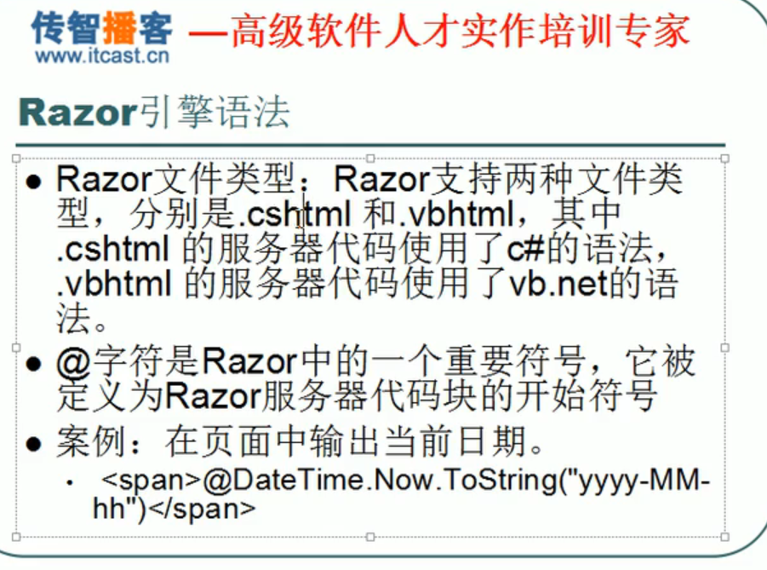
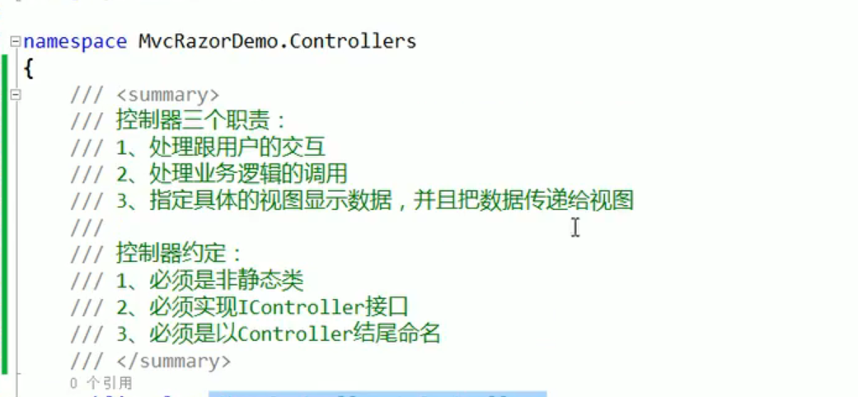

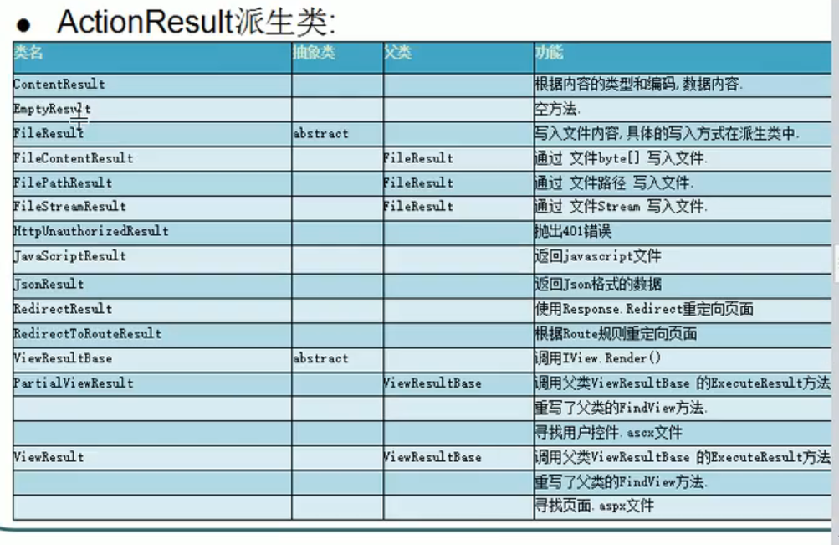

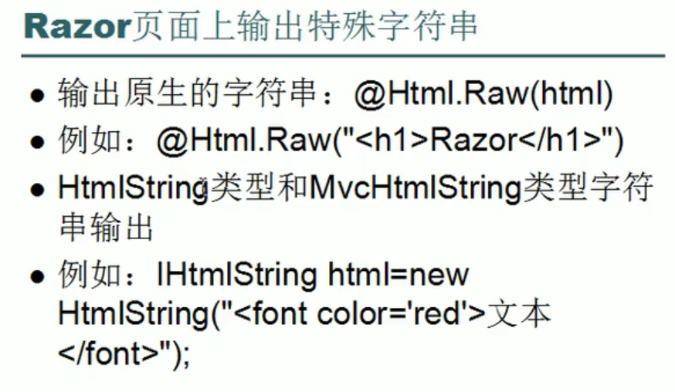

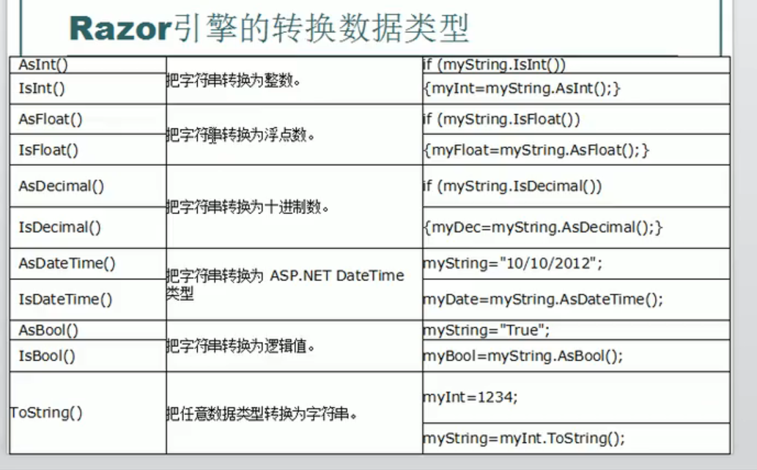

返回一个文件

Routing
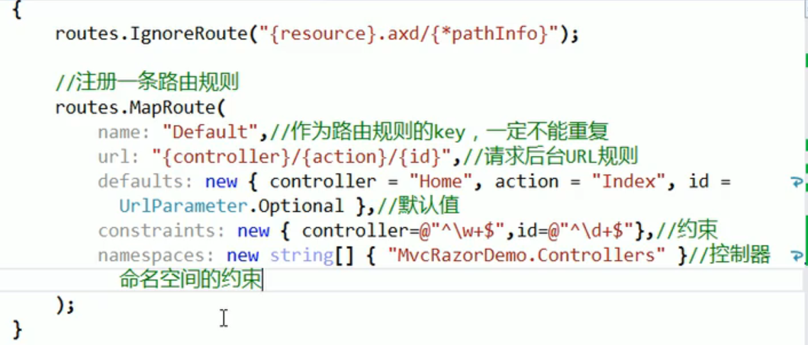
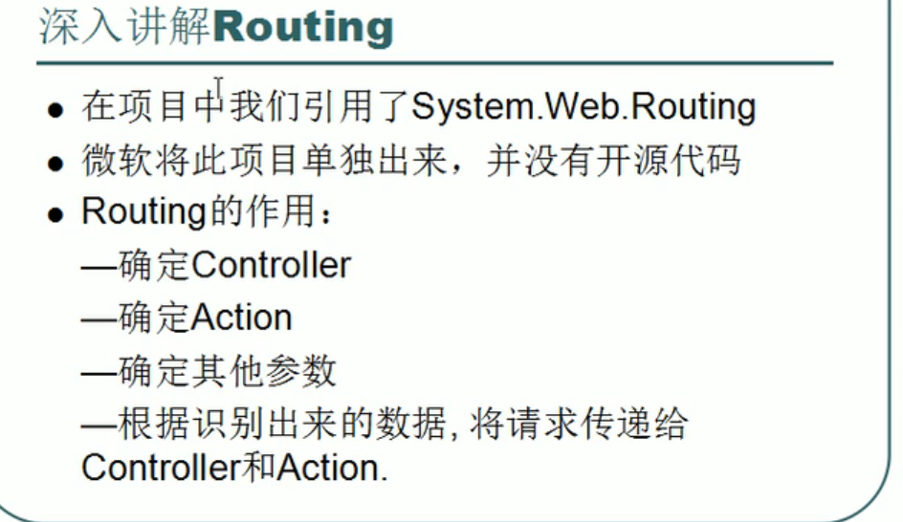

路由规则

验证


